Analysis Pivot Table
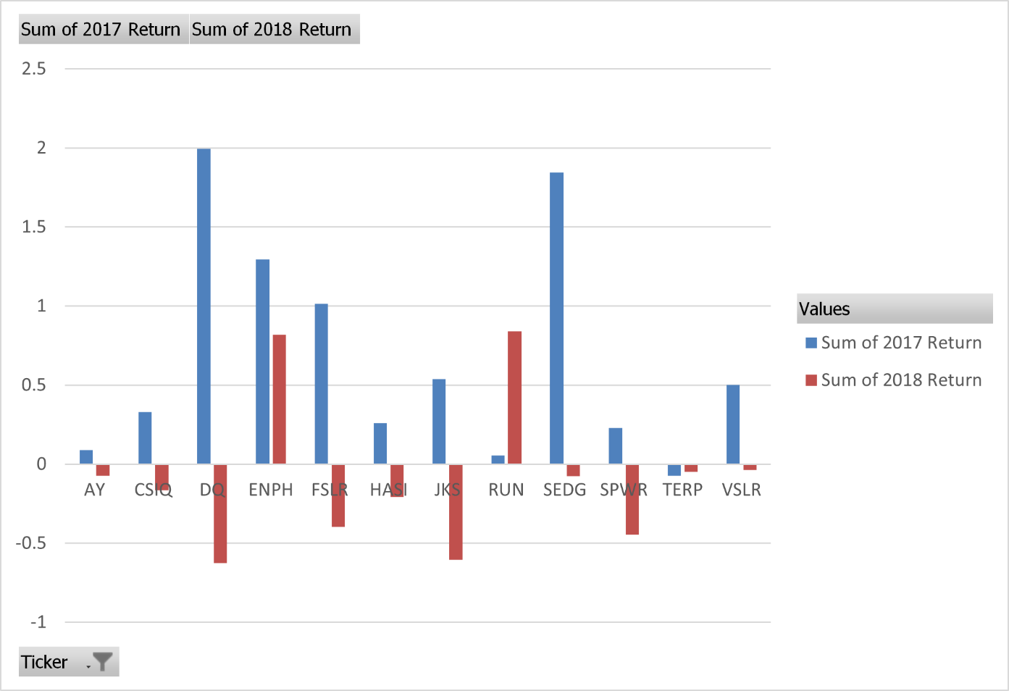
Row Labels | Sum of 2017 Total Daily Volume | Sum of 2018 Total Daily Volume
AY | 136070900 | 83079900
CSIQ | 310592800 | 200879900
DQ | 35796200 | 107873900
ENPH | 221772100 | 607473500
FSLR | 684181400 | 478113900
HASI | 80949300 | 104340600
JKS | 191632200 | 158309000
RUN | 267681300 | 502757100
SEDG | 206885200 | 237212300
SPWR | 782187000 | 538024300
TERP | 139402800 | 151434700
VSLR | 109487900 | 136539100
Grand Total | 3166639100 | 3306038200

